Bénin
 | Bénin - COURBE DES TAUX 31/03/2023

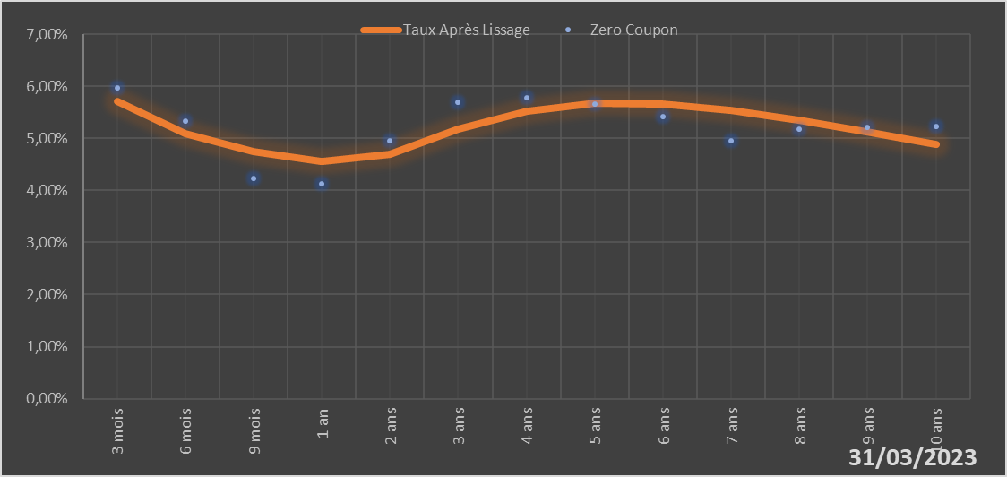

 |  | Maturité | Zero Coupon | Taux Après Lissage
 |  | 3 mois | 5.9724% | 5.7030%
 |  | 6 mois | 5.3251% | 5.0969%
 |  | 9 mois | 4.2368% | 4.7390%
 |  | 1 an | 4.1310% | 4.5561%
 |  | 2 ans | 4.9513% | 4.6866%
 |  | 3 ans | 5.6936% | 5.1684%
 |  | 4 ans | 5.7842% | 5.5208%
 |  | 5 ans | 5.6563% | 5.6744%
 |  | 6 ans | 5.4255% | 5.6649%
 |  | 7 ans | 4.9510% | 5.5432%
 |  | 8 ans | 5.1765% | 5.3519%
 |  | 9 ans | 5.2030% | 5.1221%
 |  | 10 ans | 5.2292% | 4.8752%

2023-03-31
oui

Bénin

